Sheet1
 |  | الوكيل في المملكة العربية السعودية (مؤسسة وردة الحلويات للتجارة) الرياض تلفون (0112293200 - 0114530133)
 | الصورة | الإسم | الشد | تاريخ الانتهاء | الكمية
1 | 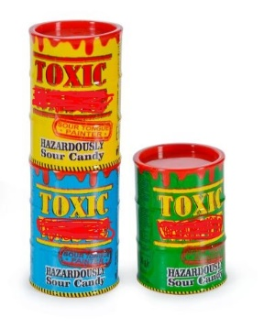 | حلاوة توكسيك واست | 12X40g | 30/12/2023
 |  |  | 12X12X40g
2 |  | حلاوة ديب أند ميكس | 12X35G | 30/12/2023
 |  |  | 12X12X35G
3 | 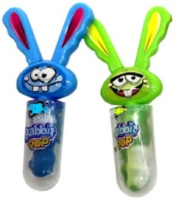 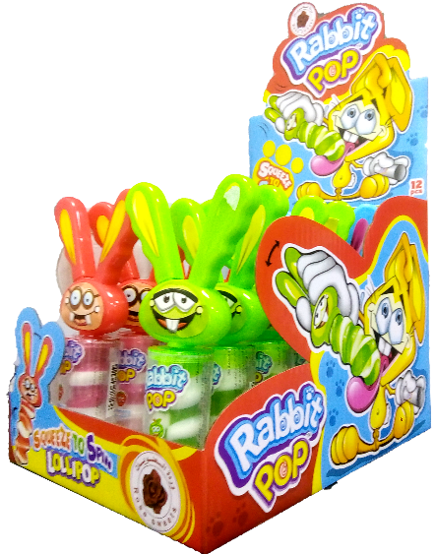 | حلاوة رابيت | 12X23g | 30/12/2023
 |  |  | 8X12X23g
4 |  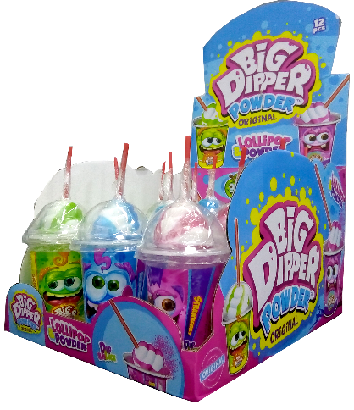 | حلاوة بيق ديابر | 12X50g | 30/12/2023
 |  |  | 8X12X50g
5 | 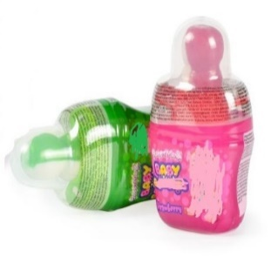 | حلاوة ميقا بيبي بوب | 12X40g | 30/12/2023
 |  |  | 12X12X40g
6 |  | حلاوة لايت روكت | 12X20G | 30/12/2023
 |  |  | 12X12X20G
7 | 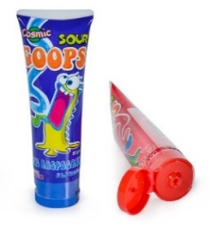 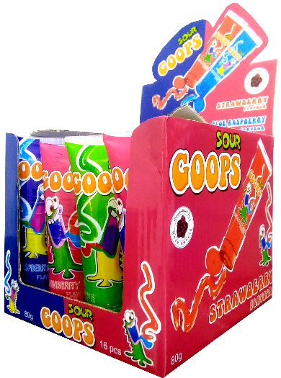 | حلاوة سور كوبرس | 8X16X80ml | 30/12/2023

